C1
Contexto

C1. Proporción de población en edad escolarizable
Número de personas de 0 a 29 años de edad por cada 100 personas del total de la población.

 | Andalucía | Almería | Cádiz | Córdoba | Granada | Huelva | Jaén | Málaga | Sevilla | España

0-2 | 3.0 | 3.4 | 3.0 | 2.8 | 2.8 | 3.0 | 2.6 | 3.0 | 3.2 | 2.8
3-5 | 3.3 | 3.6 | 3.4 | 3.0 | 3.1 | 3.4 | 2.9 | 3.3 | 3.6 | 3.1
6-11 | 6.9 | 7.2 | 7.2 | 6.4 | 6.8 | 6.8 | 6.3 | 6.8 | 7.3 | 6.3
12-15 | 4.3 | 4.3 | 4.4 | 4.2 | 4.3 | 4.2 | 4.3 | 4.1 | 4.3 | 3.9
16-17 | 2.1 | 2.1 | 2.1 | 2.1 | 2.1 | 2.0 | 2.2 | 2.0 | 2.0 | 1.8
18-23 | 6.6 | 6.7 | 6.5 | 6.9 | 6.7 | 6.5 | 7.5 | 6.0 | 6.5 | 5.8
24-29 | 7.3 | 7.9 | 7.4 | 7.5 | 7.4 | 7.5 | 7.6 | 7.0 | 7.1 | 6.7

0-29 | 33.4 | 35.2 | 34.0 | 32.8 | 33.3 | 33.3 | 33.3 | 32.2 | 34.0 | 30.5

FUENTE: Cifras de población a 1/1/2015 (INE).

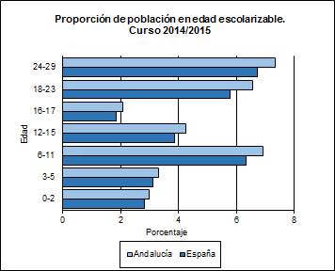

ESPECIFICACIONES TÉCNICAS:
La población escolarizable o número de personas a las que potencialmente puede llegar el sistema educativo de una región es una información del contexto educativo que condicionará en gran medida la planificación educativa.

C2
Contexto

C2. PIB por habitante
Valor de la producción interior de Andalucía y España relativa a cada persona, expresada en euros.

 | Andalucía | Almería | Cádiz | Córdoba | Granada | Huelva | Jaén | Málaga | Sevilla | España

PIB por habitante 2014 (P) | 16,522 | 17,287 | 15,484 | 16,025 | 16,142 | 16,178 | 15,074 | 16,384 | 17,997 | 22,323
PIB por habitante 2013 | 16,379 | 16,688 | 15,731 | 15,852 | 15,781 | 16,289 | 15,758 | 16,067 | 17,684 | 22,013

Evolución | 100.9 | 103.6 | 98.4 | 101.1 | 102.3 | 99.3 | 95.7 | 102.0 | 101.8 | 101.4

FUENTE: Contabilidad regional de España. Base 2010 (INE).

(P) Provisional.

Evolución del PIB por habitante. Precios corrientes. 2013 a 2014
 | Evolución
Andalucía | 100.9
España | 101.4

ESPECIFICACIONES TÉCNICAS:
El producto interior bruto (PIB) de una región constituye una medida económica que indica el valor de los bienes y servicios producidos en dicho territorio durante un periodo de tiempo determinado. La parte de esta magnitud que corresponde a cada uno de sus habitantes es a su vez una medida de la capacidad de dicha región para financiar, entre otros, los gastos en educación. Es, por lo tanto, un dato del contexto educativo que en combinación con la población en edad escolarizable indica la potencia de un área geográfica para proveer de recursos al sistema. Las cifras del PIB se presentan en precios corrientes, es decir, su modo de evaluación se funda sobre el sistema de los precios del periodo de observación.

C3
Contexto

C3. Relación de la población con la actividad económica
Porcentaje de la población a partir de los 16 años que se considera población activa, así como porcentaje de ocupados y parados dentro de esta última.

 | Andalucía | Almería | Cádiz | Córdoba | Granada | Huelva | Jaén | Málaga | Sevilla | España

Tasa de empleo | 38.37 | 40.97 | 33.43 | 37.68 | 37.73 | 39.47 | 36.40 | 40.24 | 40.02 | 45.03
Tasa de paro | 34.78 | 35.58 | 42.30 | 33.63 | 35.92 | 31.94 | 33.25 | 32.60 | 32.77 | 24.44

Tasa de actividad | 58.83 | 63.59 | 57.94 | 56.78 | 58.87 | 58.00 | 54.54 | 59.70 | 59.53 | 59.60

FUENTES:
- Encuesta de población activa. Resultados para Andalucía. Año 2014 (IECA).
- Encuesta de población activa. Año 2014 (INE).
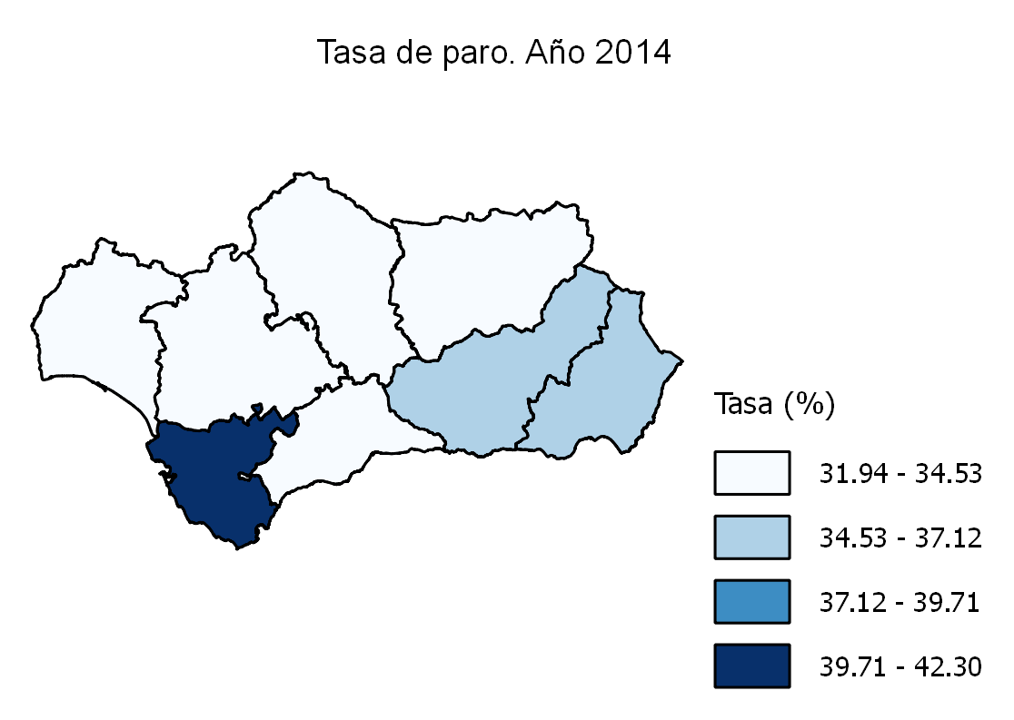

ESPECIFICACIONES TÉCNICAS:
La actividad económica o laboral de la población es una de las variables principales del bienestar socioeconómico de una región y, el sistema educativo juega un papel fundamental en la preparación de la población para esta actividad. En principio, el bienestar social y económico es parte del contexto en el que se desarrolla la educación, ya que condiciona las motivaciones y decisiones personales sobre la permanencia o el abandono de la escolarización; pero, a su vez, la formación recibida en el sistema educativo incidirá en las diferentes situaciones laborales posteriores. - Población económicamente activa: personas de 16 y más años que satisfacen las condiciones necesarias para su inclusión entre las personas ocupadas o paradas. - Población ocupada: personas de 16 y más años que tienen un trabajo por cuenta ajena (asalariados) o ejercen una actividad por cuenta propia. - Población parada: personas de 16 y más años que están simultáneamente sin trabajo, en busca de trabajo y disponibles para trabajar.

C4
Contexto

C4. Nivel de estudios de la población adulta
Porcentaje de la población adulta de 25 a 64 años de edad que ha completado un cierto nivel de enseñanza.

 | Andalucía | Almería | Cádiz | Córdoba | Granada | Huelva | Jaén | Málaga | Sevilla | España

Inferior a 2ª etapa de E. secundaria | 52.4 | 54.1 | 55.2 | 55.1 | 49.2 | 58.0 | 57.8 | 52.2 | 47.4 | 43.4
2ª etapa Educación secundaria | 20.0 | 23.4 | 17.9 | 18.6 | 20.0 | 17.3 | 18.6 | 22.8 | 19.4 | 21.9
Educación superior | 27.6 | 22.4 | 26.9 | 26.4 | 30.8 | 24.7 | 23.6 | 24.9 | 33.2 | 34.7

FUENTES:
- Encuesta de población activa. Resultados para Andalucía. Año 2014 (IECA).
- Estadísticas de formación, mercado laboral y abandono educativo-formativo (MECD).
Nivel de estudios de la población adulta (distribución porcentual). Año 2014
 | Inferior a 2ª etapa de E. secundaria | 2ª etapa Educación secundaria | Educación superior
Andalucía | 52.4 | 20.0 | 27.6
España | 43.4 | 21.9 | 34.7

ESPECIFICACIONES TÉCNICAS:
Las categorías de niveles de estudios del indicador tienen el siguiente contenido: - Inferior a 2ª etapa de Educación secundaria: población con graduado en educación secundaria obligatoria, graduado escolar, bachiller elemental o certificado de escolaridad, e inferior. - 2ª etapa de Educación secundaria: población con título de bachiller, técnico (ciclos formativos de grado medio) y titulaciones equivalentes y asimilables. - Educación superior: población con título de técnico superior (ciclos formativos de grado superior), graduado universitario, diplomado, licenciado, doctor y titulaciones equivalentes o asimilables.

Rc21
Recursos

Rc2.1. Gasto público en educación
Gasto público destinado a educación expresado en miles de euros.

 | Andalucía | España

Departamentos de educación / universidades

Educación no universitaria | 5,243,753.2 | 28,832,273.3
Educación universitaria | 1,679,610.9 | 8,875,717.5

Total departamentos de educación / universidades | 6,923,364.1 | 37,707,990.8

Otras consejerías / otros ministerios | 8,012.0 | 134,203.1

Corporaciones locales | 243,778.5 | 2,331,395.8

Total | 7,175,154.6 | 40,173,589.7

FUENTE: Estadística del Gasto Público en Educación. Año 2014 (MECD).

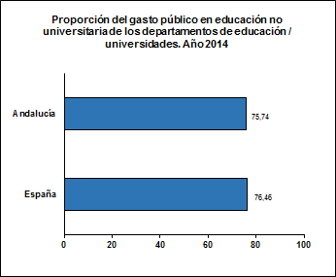

ESPECIFICACIONES TÉCNICAS:
El gasto público en educación refleja el gasto destinado a educación por las administraciones y universidades públicas, proveniente de fondos públicos, independientemente de si se ejecutan en centros públicos o privados. Se excluyen las becas y ayudas, y la formación ocupacional.

Rc22
Recursos

Rc2.2. Gasto destinado a conciertos
Gasto público en educación destinado a conciertos, expresado en miles de euros.

 | Andalucía | España

Gasto público destinado a conciertos | 748,088.2 | 5,768,543.6
Gasto público en educación | 7,175,154.6 | 40,173,589.7

Proporción del gasto público en educación destinado a conciertos | 10.4 | 14.4

FUENTE: Estadística del Gasto Público en Educación. Año 2014 (MECD).

Proporción del gasto público en educación destinado a conciertos. Año 2014

ESPECIFICACIONES TÉCNICAS:
La enseñanza concertada incluye la educación impartida en centros privados que, mediante conciertos económicos con las administraciones, reciben financiación y adecuan su funcionamiento a las mismas normas que los centros públicos. La proporción que representa el gasto en conciertos y subvenciones sobre el gasto público en educación se ha realizado con precios corrientes.

Rc41
Recursos

Rc4.1. Ordenadores en los centros educativos
Distribución de los ordenadores en los centros educativos según el grado de utilización preferente y número medio de alumnos y de profesores por ordenador en las enseñanzas no universitarias.

Distribución porcentual de los ordenadores por utilización preferente

 | Andalucía | Almería | Cádiz | Córdoba | Granada | Huelva | Jaén | Málaga | Sevilla | España

Tareas administrativas
- Centros públicos de Ed. primaria | 5.4 | 5.4 | 5.4 | 5.7 | 5.6 | 4.8 | 4.9 | 5.4 | 6.0 | 5.3
- Centros públicos de Ed. secundaria y FP | 2.3 | 2.0 | 2.3 | 2.6 | 3.0 | 2.1 | 2.3 | 2.0 | 2.1 | 3.8
- Centros privados | 4.4 | 3.7 | 5.2 | 4.0 | 3.8 | 5.5 | 2.8 | 5.0 | 4.5 | 5.4
Tareas propias del profesorado
- Centros públicos de Ed. primaria | 12.9 | 14.6 | 12.3 | 13.8 | 13.3 | 12.5 | 11.9 | 12.7 | 13.0 | 14.5
- Centros públicos de Ed. secundaria y FP | 9.3 | 8.2 | 8.9 | 10.9 | 11.2 | 8.5 | 10.0 | 9.3 | 8.8 | 14.2
- Centros privados | 11.3 | 12.0 | 12.9 | 9.0 | 8.1 | 13.7 | 8.5 | 13.3 | 12.0 | 14.4
Docencia o utilización por alumnos
- Centros públicos de Ed. primaria | 79.4 | 77.9 | 80.5 | 78.8 | 78.0 | 80.7 | 80.9 | 79.4 | 78.9 | 76.5
- Centros públicos de Ed. secundaria y FP | 86.5 | 89.0 | 87.2 | 83.8 | 81.7 | 87.4 | 86.0 | 87.3 | 87.4 | 78.1
- Centros privados | 82.3 | 81.1 | 80.6 | 85.4 | 87.0 | 79.1 | 85.5 | 80.0 | 81.0 | 76.1
Tareas múltiples
- Centros públicos de Ed. primaria | 2.2 | 2.1 | 1.8 | 1.7 | 3.2 | 2.1 | 2.4 | 2.5 | 2.1 | 3.6
- Centros públicos de Ed. secundaria y FP | 1.8 | 0.8 | 1.6 | 2.7 | 4.1 | 2.0 | 1.7 | 1.4 | 1.6 | 3.8
- Centros privados | 2.0 | 3.2 | 1.4 | 1.6 | 1.1 | 1.7 | 3.2 | 1.8 | 2.6 | 4.1

FUENTES:
- Estadística sobre la sociedad de la información y la comunicación en los centros docentes. Curso 2014/2015 (CE).
- Estadística de la sociedad de la información y la comunicación en los centros educativos. Curso 2014/2015 (MECD).

Número medio de alumnos y de profesores por ordenador

 | Andalucía | Almería | Cádiz | Córdoba | Granada | Huelva | Jaén | Málaga | Sevilla | España

Número medio de alumnos por ordenador
- Centros públicos de Ed. Primaria | 3.7 | 3.9 | 3.9 | 3.3 | 3.1 | 3.1 | 2.6 | 3.8 | 4.7 | 3.6
- Centros públicos de Ed. Secundaria y FP | 1.7 | 1.6 | 1.8 | 1.7 | 2.2 | 1.6 | 1.4 | 1.6 | 1.8 | 3.0
- Total centros públicos | 2.3 | 2.4 | 2.4 | 2.2 | 2.5 | 2.1 | 1.8 | 2.3 | 2.6 | 3.3
- Centros privados | 3.7 | 3.4 | 3.6 | 3.1 | 3.1 | 4.8 | 3.0 | 4.2 | 4.1 | 4.7
- Total global | 2.6 | 2.5 | 2.6 | 2.4 | 2.7 | 2.3 | 2.0 | 2.6 | 2.8 | 3.6

Número medio de profesores por ordenador
- Centros públicos de Ed. Primaria | 2.5 | 2.4 | 2.6 | 2.3 | 2.3 | 2.3 | 2.2 | 2.6 | 2.9 | 2.2
- Centros públicos de Ed. Secundaria y FP | 1.5 | 1.7 | 1.5 | 1.3 | 1.4 | 1.5 | 1.3 | 1.4 | 1.6 | 1.6
- Total centros públicos | 1.9 | 2.0 | 2.0 | 1.7 | 1.8 | 1.9 | 1.6 | 1.9 | 2.1 | 1.9
- Centros privados | 2.1 | 1.7 | 1.7 | 2.4 | 2.6 | 2.3 | 2.5 | 2.1 | 2.1 | 2.2
- Total global | 1.9 | 2.0 | 1.9 | 1.8 | 1.9 | 1.9 | 1.7 | 1.9 | 2.1 | 2.0

FUENTES:
- Estadística sobre la sociedad de la información y la comunicación en los centros docentes. Curso 2014/2015 (CE).
- Estadística de la sociedad de la información y la comunicación en los centros educativos. Curso 2014/2015 (MECD).

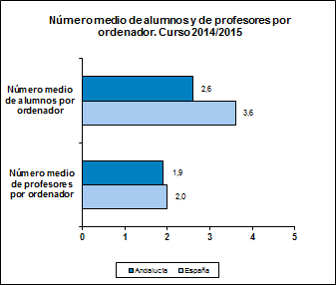

ESPECIFICACIONES TÉCNICAS:
Según el uso preferente de los ordenadores en los centros se han considerado: - Tareas de docencia directa con alumnos o para utilización directa por alumnos. - Tareas propias del profesorado. - Tareas administrativas. - Tareas múltiples. En el número medio de alumnos por ordenador se han considerado los ordenadores destinados preferentemente a la docencia con alumnos y, en el número medio de profesores por ordenador se han considerado los ordenadores destinados preferentemente a las tareas propias del profesorado.

Rc42
Recursos

Rc4.2. Acceso a Internet en los centros educativos
Porcentaje de centros educativos con acceso a Internet y tipos de conexión.

Porcentaje de centros con conexión a Internet, por titularidad del centro

 | Andalucía | Almería | Cádiz | Córdoba | Granada | Huelva | Jaén | Málaga | Sevilla | España

Centros públicos de Ed. primaria | 99.8 | 100.0 | 100.0 | 100.0 | 99.5 | 100.0 | 99.5 | 100.0 | 99.8 | 99.9
Centros públicos de Ed. secundaria y FP | 100.0 | 100.0 | 100.0 | 100.0 | 100.0 | 100.0 | 100.0 | 100.0 | 100.0 | 99.9
Centros privados | 99.7 | 100.0 | 98.9 | 100.0 | 100.0 | 100.0 | 100.0 | 99.2 | 100.0 | 99.6
Total global | 99.8 | 100.0 | 99.8 | 100.0 | 99.7 | 100.0 | 99.7 | 99.8 | 99.9 | 99.9

FUENTES:
- Estadística sobre la sociedad de la información y la comunicación en los centros docentes. Curso 2014/2015 (CE).
- Estadística de la sociedad de la información y la comunicación en los centros educativos. Curso 2014/2015 (MECD).

Porcentaje de centros con conexión a Internet, por tipo de conexión *

 | Andalucía | Almería | Cádiz | Córdoba | Granada | Huelva | Jaén | Málaga | Sevilla | España

RDSI | 4.2 | 4.1 | 4.8 | 3.9 | 3.2 | 6.8 | 3.0 | 4.0 | 4.4 | 4.6
ADSL | 85.0 | 82.3 | 82.3 | 87.3 | 84.4 | 87.4 | 90.7 | 83.8 | 84.4 | 78.1
TV-Cable | 2.0 | 2.4 | 2.1 | 1.2 | 1.3 | 0.0 | 0.3 | 2.2 | 3.5 | 4.7
Otra conexión | 8.8 | 11.3 | 10.6 | 7.7 | 10.8 | 5.8 | 5.7 | 9.9 | 7.6 | 22.4

FUENTES:
- Estadística sobre la sociedad de la información y la comunicación en los centros docentes. Curso 2014/2015 (CE).
- Estadística de la sociedad de la información y la comunicación en los centros educativos. Curso 2014/2015 (MECD).

* NOTA: Un centro puede tener más de un tipo de conexión.
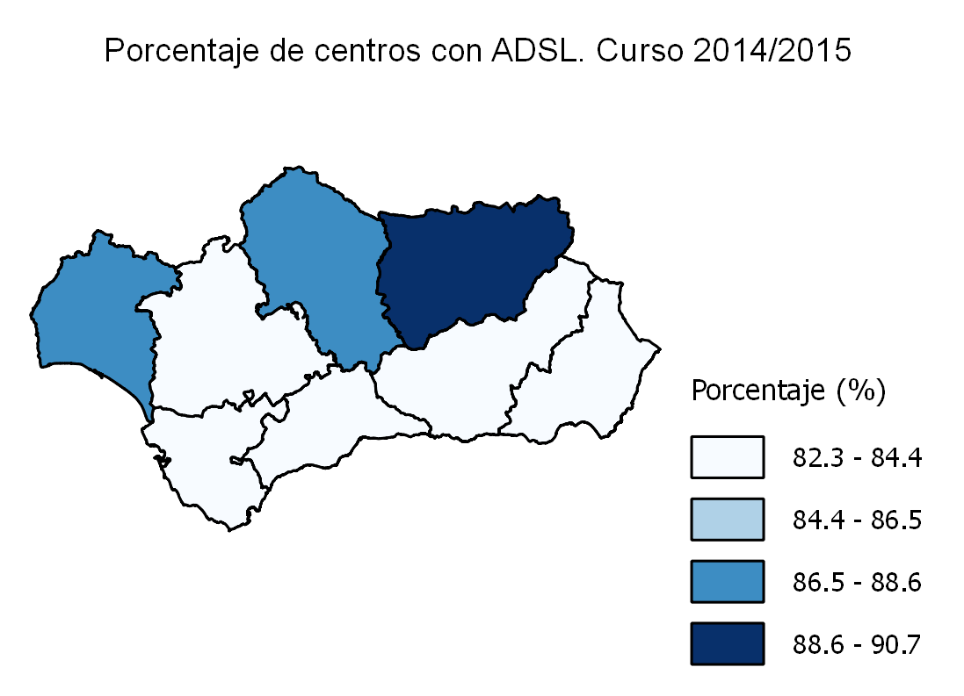

ESPECIFICACIONES TÉCNICAS:
Se considera que un centro tiene conexión a Internet si existe algún ordenador u otro dispositivo con acceso a Internet, independientemente de la modalidad de la conexión. Es importante advertir además que un centro puede tener más de un tipo de conexión. Las categorías de los tipos de conexión a Internet consideradas son las siguientes: - RDSI: Red Digital de Servicios Integrados. - ADSL: Línea de Abonado Digital Asimétrica (Asymmetric Digital Subscriber Line). - TV-Cable. - Otra conexión: híbrida satélite-terrestre, enlace radio, etc.

Rc5
Recursos

Rc5. Proporción de población activa empleada como profesorado
Porcentaje de población activa ocupada empleada como profesorado.

 | Andalucía | Almería | Cádiz | Córdoba | Granada | Huelva | Jaén | Málaga | Sevilla | España

Régimen general
- Ed. infantil y primaria | 2.46 | 2.56 | 2.72 | 2.53 | 2.52 | 2.57 | 2.50 | 2.22 | 2.41 | 1.93
- Ed. secundaria y FP | 2.14 | 2.06 | 2.47 | 2.28 | 2.28 | 2.13 | 2.45 | 1.84 | 2.03 | 1.51
...
Total | 5.64 | 5.33 | 6.08 | 5.86 | 6.53 | 5.50 | 5.91 | 4.85 | 5.65 | 4.68

FUENTES:
- Estadística sobre los recursos humanos del sistema educativo de Andalucía, a excepción del universitario. Curso 2014/2015 (CE).
- Estadística del profesorado y otro personal. Curso 2014/2015 (MECD).
- Estadística de personal de las universidades. Curso 2014/2015 (MECD).
- Encuesta de población activa. Resultados para Andalucía. Año 2014 (IECA).

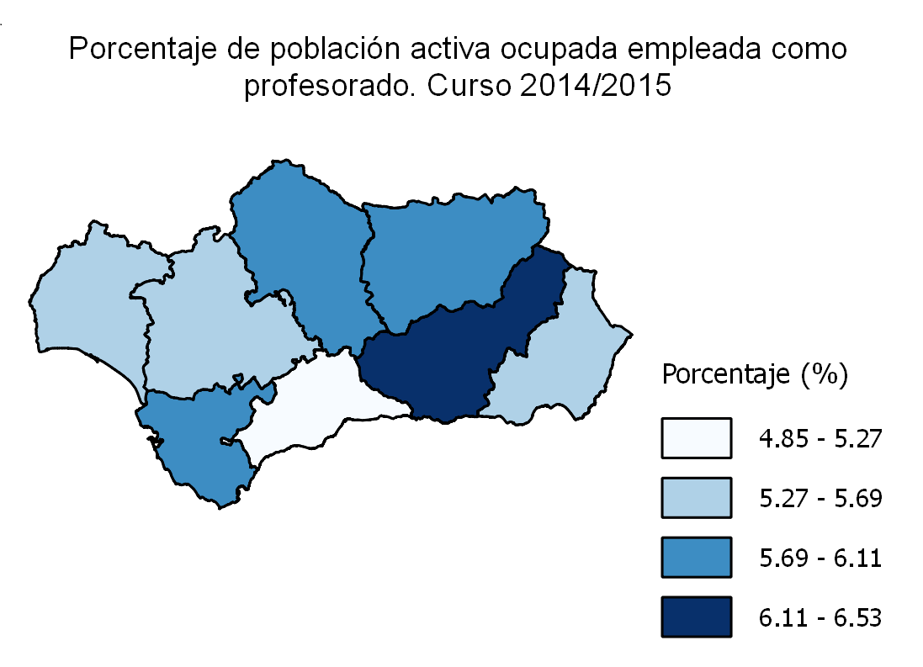

ESPECIFICACIONES TÉCNICAS:
Se considera profesorado a todo el personal que ejerce la docencia directa en el centro dentro del horario escolar. No se incluye el personal docente que interviene exclusivamente en actividades complementarias o extraescolares. El profesorado incluido en las categorías: - Ambos niveles (anteriores): es el profesorado que compatibiliza la enseñanza de la educación infantil/educación primaria y la de educación secundaria/formación profesional. - Educación universitaria: se refiere al personal docente e investigador de universidades públicas. - Educación especial: se refiere al profesorado de centros y de aulas específicas de educación especial.

Rc61
...
Educación infantil primer ciclo | 12.74 | 12.22 | 13.22 | 12.49 | 12.65 | 12.32 | 11.67 | 13.51 | 12.73 | 12.50
Bachillerato | 29.38 | 28.48 | 29.44 | 28.96 | 28.51 | 28.40 | 29.21 | 30.74 | 29.49 | 26.64
FP básica | 14.88 | 17.29 | 14.10 | 14.55 | 14.55 | 14.93 | 14.91 | 15.22 | 14.81 | 14.18
Ciclos formativos de grado medio | 23.37 | 20.22 | 23.78 | 24.20 | 22.10 | 20.50 | 21.49 | 24.74 | 25.18 | 21.15
Ciclos formativos de grado superior | 23.25 | 20.38 | 22.65 | 23.48 | 22.84 | 21.69 | 21.79 | 24.21 | 24.79 | 21.76

FUENTES:
- Estadística sobre el alumnado escolarizado en el sistema educativo andaluz, a excepción del universitario. Curso 2014/2015 (CE).
- Las cifras de la educación en España. Curso 2014/2015 (MECD).

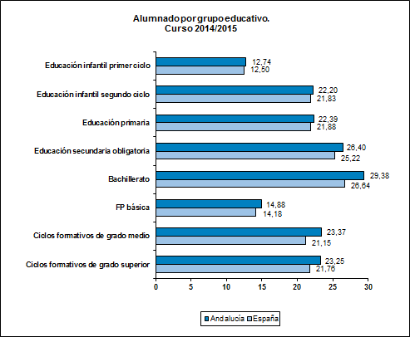

ESPECIFICACIONES TÉCNICAS:
El número medio de alumnos por grupo educativo y por profesor son factores que se deben considerar a la hora de valorar la calidad del funcionamiento del sistema educativo. En la actual legislación educativa se considera un recurso para la mejora de los aprendizajes y un medio de apoyo al profesorado el garantizar que no se superará un número máximo de alumnos por aula: 25 alumnos para la educación primaria y 30 para la educación secundaria obligatoria. En bachillerato y ciclos formativos de grado medio y superior sólo se incluye el alumnado de régimen diurno.

Rc62
...
Centros públicos | 12.5 | 12.3 | 12.9 | 11.5 | 11.5 | 12.1 | 11.0 | 12.9 | 13.4
Centros privados | 13.6 | 12.9 | 14.2 | 13.0 | 13.6 | 13.0 | 14.0 | 13.5 | 13.8

Total | 12.7 | 12.4 | 13.2 | 11.9 | 12.1 | 12.3 | 11.6 | 13.1 | 13.5

FUENTES:
- Estadística sobre el alumnado escolarizado en el sistema educativo andaluz, a excepción del universitario. Curso 2014/2015 (CE).
- Estadística de las enseñanzas no universitarias. Curso 2014/2015 (MECD).

Alumnado por profesor. Curso 2014/2015
 | Centros públicos | Centros privados | Total
Andalucía | 12.5 | 13.6 | 12.7
España | 11.5 | 13.2 | 12.0

ESPECIFICACIONES TÉCNICAS:
El número medio de alumnos por profesor complementa los datos referidos al número medio de alumnos por unidad, reflejado en el indicador anterior y, es un dato que contribuye al análisis del grado en que los recursos humanos llegan al alumnado. Dada la relación de estos dos conceptos, alumnos por unidad y por profesor, existen bastantes coincidencias globales en el análisis de los datos correspondientes. El número de alumnos por profesor es, por término medio, más bajo que el número de alumnos por grupo educativo. El número medio de alumnos por profesor según tipo de centro es el cociente entre el alumnado matriculado en un tipo de centro y el total del profesorado que imparte enseñanza en ese tipo de centro.

E11
...
Educación infantil | 13.0 | 13.9 | 11.9 | 12.6 | 11.9 | 14.3 | 11.2 | 13.4 | 14.1 | 13.0
Educación universitaria y equivalentes | 8.6 | 5.2 | 4.8 | 7.4 | 17.3 | 6.5 | 7.0 | 7.2 | 10.9 | 9.2
Otras enseñanzas de régimen especial | 3.8 | 3.9 | 3.4 | 4.1 | 4.0 | 3.3 | 4.4 | 4.5 | 3.3 | 5.9

FUENTES:
- Estadística sobre el alumnado escolarizado en el sistema educativo andaluz, a excepción del universitario. Curso 2014/2015 (CE).
- Estadística de las enseñanzas no universitarias. Curso 2014/2015 (MECD).
- Estadística de las enseñanzas universitarias. Curso 2014/2015 (MECD).
- Cifras de población a 1/1/2015 (INE).

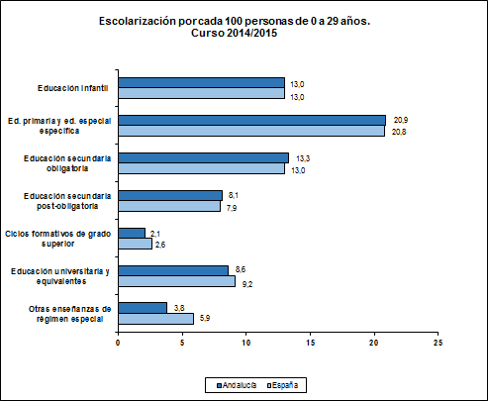

ESPECIFICACIONES TÉCNICAS:
En el alumnado de educación especial específica se incluye el de centros específicos y el de aulas de educación especial. La educación secundaria post-obligatoria incluye: bachillerato, FP básica, ciclos formativos de grado medio de FP y de artes plásticas y diseño, enseñanzas deportivas de grado medio y programas de cualificación profesional inicial. La educación superior no universitaria incluye: ciclos formativos de grado superior de FP y de artes plásticas y diseño y enseñanzas deportivas de grado superior. La educación universitaria incluye: educación universitaria pública y enseñanzas superiores equivalentes a la educación universitaria. Otras enseñanzas de régimen especial incluye: enseñanzas de la música y de la danza de grado elemental y medio, escuelas oficiales de idiomas y enseñanzas no regladas de la música y de la danza.

E12
...
Educación infantil
- Centros públicos | 76.8 | 95.6 | 77.7 | 74.6 | 65.2 | 96.8 | 84.8 | 71.5 | 74.5 | 78.0
- Centros privados concertados | 11.4 | - | 12.9 | 16.9 | 14.8 | 3.2 | 14.1 | 12.1 | 11.2 | 12.1
- Centros privados no concertados | 11.7 | 4.4 | 9.3 | 8.5 | 20.0 | - | 1.2 | 16.4 | 14.3 | 10.0

FUENTES:
- Estadística sobre el alumnado escolarizado en el sistema educativo andaluz, a excepción del universitario. Curso 2014/2015 (CE).
- Estadística de las enseñanzas no universitarias. Curso 2014/2015 (MECD).
- Las cifras de la educación en España. Curso 2014/2015 (MECD).

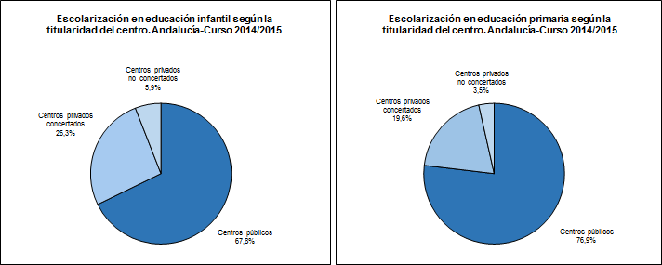

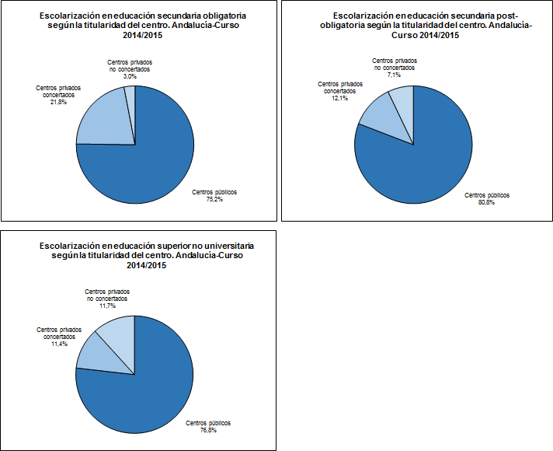

ESPECIFICACIONES TÉCNICAS:
Los datos que se presentan facilitan una visión de conjunto sobre las diferentes ofertas educativas atendiendo a la titularidad del centro y a la financiación de la educación. Toda la información se refiere a las enseñanzas de régimen general no universitarias. En un mismo centro privado pueden existir enseñanzas concertadas y no concertadas.

E21
...
FUENTES:
- Estadística sobre el alumnado escolarizado en el sistema educativo andaluz, a excepción del universitario. Curso 2014/2015 (CE).
- Estadística de las enseñanzas no universitarias. Curso 2014/2015 (MECD).
- Las cifras de la educación en España. Curso 2014/2015 (MECD).
- Cifras de población a 1/1/2015 (INE).

* NOTA: Una tasa inferior al 100% en las edades de escolarización obligatoria puede deberse a discrepancias entre las estimaciones con las que se realizan los cálculos y las cifras reales de población.

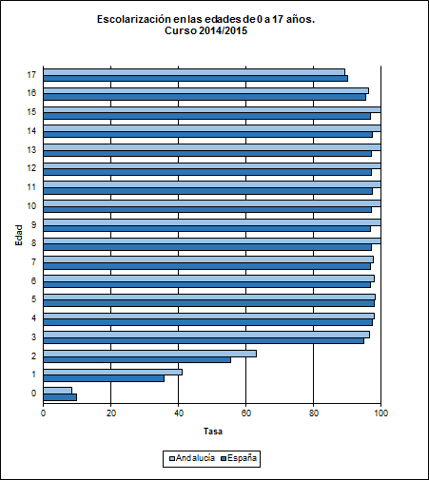

ESPECIFICACIONES TÉCNICAS:
Se considera todo el alumnado del sistema educativo.

E22
...
Alumnos | 11.77 | 11.58 | 11.80 | 11.87 | 11.59 | 11.77 | 11.80 | 11.66 | 11.80 | 11.52
Alumnas | 11.84 | 11.74 | 11.82 | 11.92 | 11.89 | 11.82 | 11.92 | 11.77 | 11.82 | 11.59

Total | 11.81 | 11.68 | 11.81 | 11.90 | 11.80 | 11.80 | 11.87 | 11.74 | 11.81 | 11.55

FUENTES:
- Estadística sobre el alumnado escolarizado en el sistema educativo andaluz, a excepción del universitario. Curso 2014/2015 (CE).
- Las cifras de la educación en España. Curso 2014/2015 (MECD).
- Cifras de población a 1/1/2015 (INE).

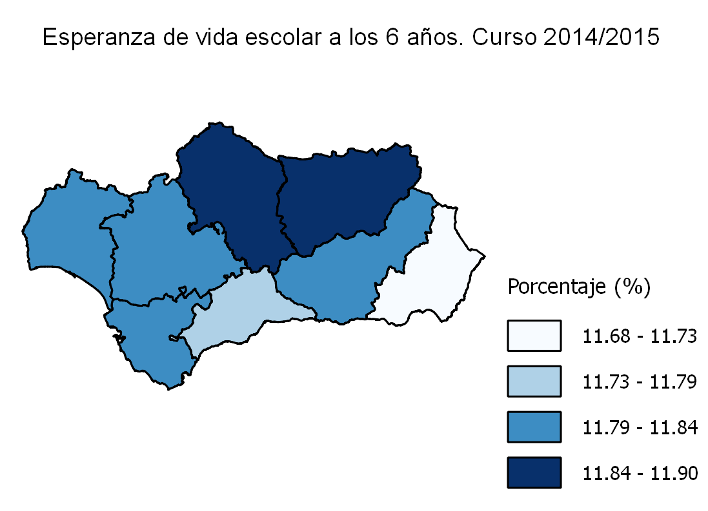

ESPECIFICACIONES TÉCNICAS:
Está calculada dividiendo por 100 la suma de las tasas netas de escolarización entre 6 y 17 años.

E31
...
0 años | 8.4 | 10.2 | 5.5 | 8.9 | 9.3 | 10.8 | 7.1 | 8.4 | 8.6 | 9.7
3 años | 96.3 | 94.9 | 97.0 | 97.8 | 96.2 | 98.5 | 98.8 | 95.1 | 95.6 | 94.8
4 años | 97.7 | 99.0 | 96.6 | 99.5 | 97.4 | 98.6 | 100.1 | 96.7 | 97.2 | 97.2
5 años | 97.4 | 97.6 | 97.2 | 99.1 | 96.9 | 98.3 | 99.8 | 95.4 | 97.6 | 97.4

FUENTES:
- Estadística sobre el alumnado escolarizado en el sistema educativo andaluz, a excepción del universitario. Curso 2014/2015 (CE).
- Estadística de las enseñanzas no universitarias. Curso 2014/2015 (MECD).
- Cifras de población a 1/1/2015 (INE).

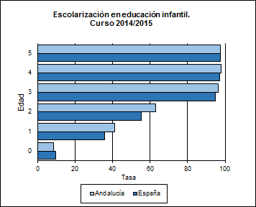

ESPECIFICACIONES TÉCNICAS:
No se incluye el alumnado del sistema educativo de estas edades que cursa educación especial específica y que sí está incluido en las tasas presentadas en los indicadores anteriores.

E32
...
16 años
- Educación secundaria post-obligatoria | 24.5 | 21.0 | 27.4 | 23.4 | 24.9 | 25.9 | 21.1 | 23.4 | 26.2 | 23.1
- Educación superior no universitaria | 8.0 | 5.6 | 6.3 | 9.7 | 10.5 | 6.0 | 7.0 | 7.5 | 9.5 | 10.2
- Educación universitaria | 31.3 | 18.8 | 18.4 | 26.0 | 61.7 | 18.0 | 21.3 | 29.0 | 41.1 | 35.5

FUENTES:
- Estadística sobre el alumnado escolarizado en el sistema educativo andaluz, a excepción del universitario. Curso 2014/2015 (CE).
- Estadística sobre procesos y resultados del sistema universitario en Andalucía. Curso 2014/2015 (CEC).
- Las cifras de la educación en España. Curso 2014/2015 (MECD).
- Cifras de población a 1/1/2015 (INE).
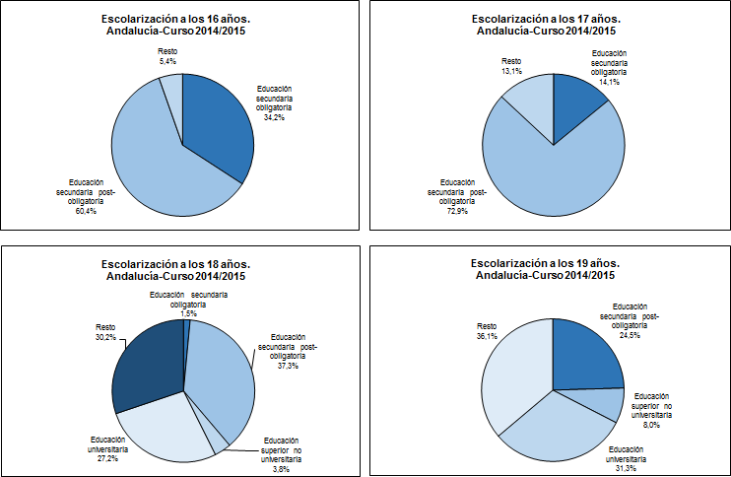

ESPECIFICACIONES TÉCNICAS:
La escolarización de los jóvenes entre los 16 y los 19 años es cada vez más importante, tanto en España como en el resto de Europa, ya que se pretende que los ciudadanos alcancen un nivel de estudios y formación superior al de la educación obligatoria. La educación secundaria obligatoria incluye: educación especial y ESO. La educación secundaria post-obligatoria incluye: bachillerato, FP básica, ciclos formativos de grado medio de FP y de artes plásticas y diseño, programas de cualificación profesional inicial, enseñanzas deportivas de grado medio, enseñanzas profesionales de la música y danza y, enseñanzas de idiomas de nivel avanzado. La educación superior no universitaria incluye: ciclos formativos de grado superior de FP y de artes plásticas y diseño, enseñanzas deportivas de grado superior y enseñanzas artísticas de grado superior. La educación universitaria incluye: 1º y 2º ciclo y grado. No se incluye la educación para personas adultas.

E41
...
Alumnos | 35.2 | 29.6 | 34.4 | 36.0 | 44.3 | 27.1 | 35.4 | 33.1 | 36.5
Alumnas | 48.6 | 43.9 | 46.9 | 51.0 | 61.9 | 39.4 | 49.3 | 45.1 | 48.8

Total | 41.7 | 36.5 | 40.5 | 43.2 | 52.8 | 33.1 | 42.1 | 39.0 | 42.5

FUENTES:
- Estadística de las pruebas de acceso a la universidad. Año 2014 (MECD).
- Cifras de población de 17 años a 1/1/2014 (INE).

Prueba de acceso a la universidad (tasa bruta de la población que supera la prueba). Año 2014
 | Alumnos | Alumnas
Andalucía | 35.2 | 48.6
España | 35.6 | 49.2

ESPECIFICACIONES TÉCNICAS:
Las pruebas de acceso a la universidad genéricas las realizan los siguientes estudiantes: titulados/tituladas en bachiller, estudiantes de otros sistemas educativos con los que España haya suscrito Acuerdos internacionales y cumplan los requisitos exigidos en su respectivo país para el acceso a la universidad, estudiantes con el Título Superior de Formación Profesional, de Técnico Superior de Artes Plásticas y Diseño o de Técnico Deportivo Superior y el alumnado procedente de sistemas educativos extranjeros, con homologación del título de origen al título español de bachiller.

E5
...
Educación infantil | 4.7 | 17.9 | 1.8 | 1.4 | 4.1 | 5.3 | 1.9 | 7.2 | 1.6
Educación primaria | 5.0 | 16.2 | 2.4 | 2.0 | 4.2 | 5.4 | 2.1 | 8.8 | 2.3
Educación secundaria obligatoria | 6.2 | 16.5 | 3.1 | 2.6 | 5.4 | 6.7 | 2.4 | 11.7 | 3.3

FUENTES:
- Estadística sobre el alumnado escolarizado en el sistema educativo andaluz, a excepción del universitario. Curso 2014/2015 (CE).
- Las cifras de la educación en España. Curso 2014/2015 (MECD).

Alumnado extranjero (porcentaje). Curso 2014/2015
 | Educación infantil | Educación primaria | Educación secundaria obligatoria
Andalucía | 4.7 | 5.0 | 6.2
España | 8.2 | 8.5 | 9.8

ESPECIFICACIONES TÉCNICAS:
Los alumnos con doble nacionalidad se consideran españoles.

E7
...
Hombres | 8.6 | 6.9 | 8.1 | 8.2 | 9.2 | 5.5 | 8.0 | 8.0 | 11.2 | 9.4
Mujeres | 9.6 | 7.6 | 7.8 | 9.8 | 11.7 | 8.4 | 8.1 | 9.3 | 11.3 | 10.8

Total | 9.1 | 7.2 | 8.0 | 9.0 | 10.5 | 7.0 | 8.1 | 8.6 | 11.2 | 10.1

FUENTES:
- Encuesta de población activa. Resultados para Andalucía. Año 2014 (IECA).
- Estadísticas de formación, mercado laboral y abandono educativo-formativo (MECD).

Participación en el aprendizaje permanente. Año 2014
 | Hombres | Mujeres
Andalucía | 8.6 | 9.6
España | 9.4 | 10.8

ESPECIFICACIONES TÉCNICAS:
Por aprendizaje permanente se entiende todo tipo de formación recibida a lo largo de la vida: formación general, profesional, personal..., tanto en sistemas formales de educación como a través de otras actividades no formales.

Rn11
...
1er ciclo
- Alumnas | 88.38 | 89.87 | 91.09 | 91.73 | 87.51 | 89.70 | 88.85 | 91.88 | 90.20
- Total | 87.10 | 89.06 | 89.61 | 90.21 | 86.41 | 88.33 | 87.88 | 90.42 | 88.96
3er ciclo
- Alumnos | 81.92 | 85.57 | 86.77 | 86.55 | 81.26 | 84.21 | 83.81 | 86.94 | 85.12
- Alumnas | 88.79 | 89.20 | 89.83 | 91.30 | 88.99 | 90.05 | 89.28 | 90.51 | 89.83
- Total | 85.26 | 87.33 | 88.25 | 88.83 | 84.93 | 87.00 | 86.44 | 88.67 | 87.39

FUENTE: Estadística de resultados académicos del alumnado en el sistema educativo andaluz. Curso 2014/2015 (CE).

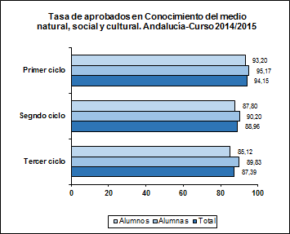

Rn12
...
1er ciclo
- Alumnas | 92.42 | 92.08 | 93.38 | 94.07 | 91.85 | 93.37 | 92.38 | 93.69 | 92.97
- Total | 89.91 | 89.83 | 91.03 | 91.57 | 89.49 | 91.10 | 90.23 | 91.31 | 90.64
3er ciclo
- Alumnos | 83.12 | 84.65 | 86.44 | 86.63 | 82.59 | 85.21 | 84.23 | 86.13 | 85.10
- Alumnas | 91.49 | 91.61 | 92.30 | 93.29 | 91.86 | 92.95 | 90.88 | 92.44 | 92.03
- Total | 87.19 | 88.01 | 89.27 | 89.83 | 86.99 | 88.91 | 87.43 | 89.19 | 88.44

FUENTE: Estadística de resultados académicos del alumnado en el sistema educativo andaluz. Curso 2014/2015 (CE).

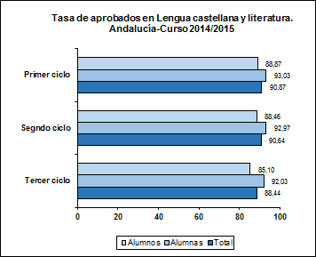

Rn13
...
1er ciclo
- Alumnas | 87.66 | 87.54 | 89.71 | 90.72 | 88.44 | 89.85 | 87.86 | 90.49 | 89.09
- Total | 86.50 | 87.29 | 88.89 | 89.55 | 87.12 | 89.37 | 87.19 | 89.57 | 88.29
3er ciclo
- Alumnos | 81.76 | 83.13 | 86.06 | 86.02 | 80.68 | 84.68 | 82.81 | 84.35 | 83.80
- Alumnas | 87.35 | 86.81 | 88.35 | 89.20 | 85.68 | 88.93 | 86.46 | 88.46 | 87.68
- Total | 84.48 | 84.91 | 87.16 | 87.55 | 83.05 | 86.71 | 84.57 | 86.34 | 85.67

FUENTE: Estadística de resultados académicos del alumnado en el sistema educativo andaluz. Curso 2014/2015 (CE).

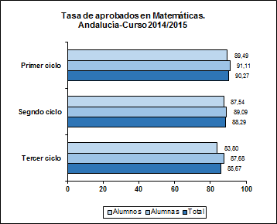

Rn21
...
1º
- Alumnas | 81.26 | 83.21 | 86.05 | 85.20 | 80.47 | 86.66 | 83.83 | 84.20 | 84.00
- Total | 78.28 | 81.73 | 83.29 | 82.18 | 78.30 | 83.92 | 80.61 | 82.09 | 81.49
4º
- Alumnos | 80.33 | 80.86 | 82.88 | 81.12 | 77.99 | 83.75 | 79.63 | 82.29 | 81.24
- Alumnas | 84.98 | 86.20 | 87.82 | 87.37 | 84.85 | 88.72 | 84.47 | 87.25 | 86.46
- Total | 82.70 | 83.53 | 85.35 | 84.27 | 81.49 | 86.26 | 82.06 | 84.75 | 83.86

FUENTE: Estadística de resultados académicos del alumnado en el sistema educativo andaluz. Curso 2014/2015 (CE).

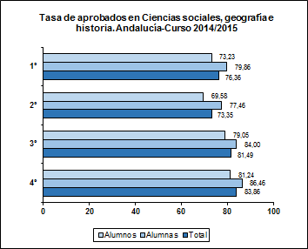

Rn22
...
1º
- Alumnas | 78.99 | 79.27 | 84.05 | 83.19 | 76.17 | 85.45 | 81.01 | 80.17 | 80.97
- Total | 73.33 | 74.45 | 79.28 | 78.15 | 70.92 | 79.90 | 75.20 | 76.06 | 75.96
4º
- Alumnos | 75.32 | 75.20 | 77.05 | 77.49 | 72.20 | 79.65 | 75.29 | 76.52 | 76.18
- Alumnas | 84.40 | 86.24 | 87.79 | 86.96 | 84.50 | 89.22 | 85.55 | 86.82 | 86.48
- Total | 79.96 | 80.73 | 82.43 | 82.26 | 78.47 | 84.49 | 80.44 | 81.62 | 81.35

FUENTE: Estadística de resultados académicos del alumnado en el sistema educativo andaluz. Curso 2014/2015 (CE).

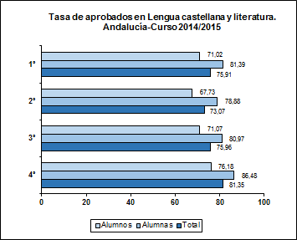

Rn23
...
1º
- Alumnas | 80.01 | 80.48 | 82.55 | 81.92 | 77.69 | 83.71 | 81.01 | 79.59 | 80.76
- Total | 75.97 | 77.23 | 79.06 | 78.29 | 73.19 | 80.30 | 77.01 | 77.18 | 77.36
4º
- Alumnos | 80.63 | 79.42 | 81.24 | 80.27 | 76.27 | 83.56 | 78.88 | 80.25 | 80.06
- Alumnas | 85.16 | 87.25 | 86.95 | 86.66 | 83.60 | 89.77 | 85.75 | 85.89 | 86.39
- Total | 82.93 | 83.29 | 84.12 | 83.47 | 80.01 | 86.66 | 82.34 | 83.05 | 83.23

FUENTE: Estadística de resultados académicos del alumnado en el sistema educativo andaluz. Curso 2014/2015 (CE).

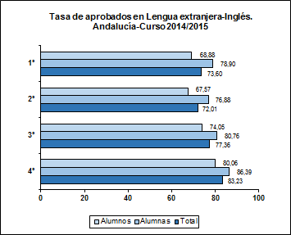

Rn24
...
1º
- Alumnos | 65.08 | 68.37 | 70.59 | 68.75 | 62.89 | 72.91 | 65.84 | 70.47 | 68.42
- Alumnas | 73.11 | 74.64 | 77.85 | 76.07 | 69.21 | 79.96 | 72.51 | 75.66 | 74.92
- Total | 69.02 | 71.43 | 74.20 | 72.41 | 66.13 | 76.44 | 69.09 | 73.02 | 71.63
4º
- Alumnos | 74.90 | 73.55 | 77.91 | 75.64 | 68.37 | 79.47 | 72.57 | 75.31 | 74.75
- Alumnas | 81.35 | 82.81 | 85.84 | 81.44 | 78.86 | 85.87 | 80.07 | 83.18 | 82.43
- Total | 78.20 | 78.18 | 81.88 | 78.56 | 73.71 | 82.71 | 76.33 | 79.20 | 78.60

FUENTE: Estadística de resultados académicos del alumnado en el sistema educativo andaluz. Curso 2014/2015 (CE).
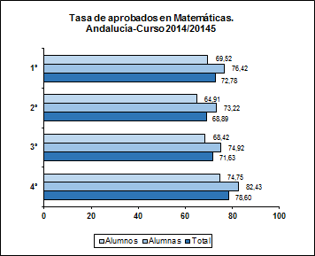

Rn31
...
Rn3.1. Competencias básicas en Razonamiento matemático
Distribución porcentual de los resultados globales alcanzados en las competencias en Razonamiento matemático por el alumnado andaluz de segundo curso de Educación primaria en la Prueba ESCALA 2014-2015.

 | Niveles competenciales
 | 1 | 2 | 3 | 4 | 5 | 6

Educación primaria | 1.1 | 1.7 | 5.2 | 9.9 | 23.6 | 58.5

FUENTE: ESCALA 2014-2015 (AGAEVE-CE).

Distribución porcentual del alumnado andaluz de educación primaria por niveles competenciales en Razonamiento matemático. Andalucía-Curso 2014/2015

ESPECIFICACIONES TÉCNICAS:
Para facilitar la comparación de los resultados, las puntuaciones directas se transforman a una escala donde la puntuación directa promedio del alumnado andaluz es 500 puntos y la desviación típica 100. Estas puntuaciones representan diversos grados de aptitud en el dominio de una competencia y se dividen en seis niveles (los niveles altos indican un mayor grado de desarrollo de la competencia).

Rn32
...
Rn3.2. Competencias básicas en Comunicación lingüística en lengua española
Distribución porcentual de los resultados globales alcanzados en las competencias en Comunicación lingüística en lengua española por el alumnado andaluz de segundo curso de Educación primaria en la Prueba ESCALA 2014-2015.

 | Niveles competenciales
 | 1 | 2 | 3 | 4 | 5 | 6

Educación primaria | 1.8 | 3.1 | 6.7 | 13.8 | 26.0 | 48.6

FUENTE: ESCALA 2013-2014 (AGAEVE-CE).

Distribución porcentual del alumnado andaluz de educación primaria por niveles competenciales en Comunicación lingüística en lengua española. Andalucía-Curso 2014/2015

ESPECIFICACIONES TÉCNICAS:
Para facilitar la comparación de los resultados, las puntuaciones directas se transforman a una escala donde la puntuación directa promedio del alumnado andaluz es 500 puntos y la desviación típica 100. Estas puntuaciones representan diversos grados de aptitud en el dominio de una competencia y se dividen en seis niveles (los niveles altos indican un mayor grado de desarrollo de la competencia).

Rn51
...
8 años | 93.8 | 93.5 | 93.4 | 94.0 | 94.2 | 92.3 | 94.0 | 93.7 | 94.3 | 93.7
10 años | 89.5 | 88.8 | 89.3 | 89.9 | 89.2 | 87.7 | 89.8 | 89.8 | 89.9 | 89.5
12 años | 85.2 | 84.5 | 85.0 | 86.1 | 85.1 | 81.2 | 85.5 | 85.6 | 86.0 | 85.3
14 años | 68.2 | 64.7 | 67.8 | 69.9 | 69.8 | 62.3 | 69.3 | 68.8 | 68.9 | 71.7
15 años | 62.0 | 58.3 | 60.1 | 65.0 | 64.4 | 55.6 | 65.9 | 61.3 | 63.0 | 63.9

FUENTES:
- Estadística sobre el alumnado escolarizado en el sistema educativo andaluz, a excepción del universitario. Curso 2014/2015 (CE).
- Estadística de las enseñanzas no universitarias. Alumnado matriculado. Principales series (MECD).

Idoneidad en la edad del alumnado de educación obligatoria. Curso 2014/2015
 | Andalucía | España
8 años | 93.8 | 93.7
10 años | 89.5 | 89.5
12 años | 85.2 | 85.3
14 años | 68.2 | 71.7
15 años | 62.0 | 63.9

ESPECIFICACIONES TÉCNICAS:
Las tasas de idoneidad en diferentes edades del alumnado, es decir, los porcentajes de alumnos matriculados en el curso que por su edad les corresponde son una importante medida de los resultados del sistema educativo; estas tasas muestran el alumnado que avanza durante la escolaridad obligatoria, de forma que realiza el curso que corresponde a su edad. El presente indicador se sitúa en este contexto y en él se han elegido edades teóricas correspondientes a las etapas de escolaridad obligatoria; así, las de 8 y 10 años corresponden a educación primaria y las de 12, 14 y 15 años, a educación secundaria obligatoria.

Rn52
...
1º curso
- Total | 15.6 | 17.5 | 16.2 | 13.8 | 15.1 | 19.4 | 15.1 | 15.6 | 14.5 | 11.0
4º curso
- Alumnos | 18.1 | 18.4 | 18.9 | 16.5 | 19.0 | 21.1 | 17.0 | 18.1 | 17.3 | 11.2
- Alumnas | 12.3 | 13.4 | 14.0 | 10.4 | 11.7 | 15.7 | 11.1 | 12.6 | 11.4 | 7.7
- Total | 15.2 | 15.9 | 16.5 | 13.5 | 15.3 | 18.2 | 14.0 | 15.4 | 14.3 | 9.5

FUENTE:
- Estadística de las enseñanzas no universitarias. Cursos 2013/2014 y 2014/2015 (MECD).

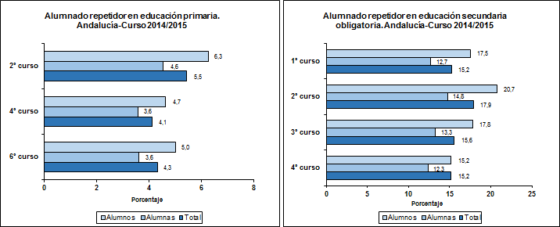

ESPECIFICACIONES TÉCNICAS:
Cuando los alumnos no han alcanzado los objetivos correspondientes a los ciclos o cursos de la educación obligatoria, podrán permanecer un año más en el mismo ciclo o curso, de acuerdo con la legislación vigente en el curso académico al que hacen alusión los datos de este indicador. Así, el porcentaje de alumnado repetidor se ha calculado para el último curso de cada ciclo de primaria (segundo, cuarto y sexto cursos) y para cada uno de los cursos de educación secundaria obligatoria, relacionando porcentualmente el alumnado repetidor con la matrícula del curso académico anterior.

Rn6
...
Alumnos | 31.0 | 45.3 | 32.2 | 31.1 | 26.7 | 49.2 | 31.7 | 26.0 | 26.1 | 25.6
Alumnas | 24.2 | 31.8 | 20.0 | 18.2 | 24.5 | 27.1 | 18.9 | 27.4 | 24.9 | 18.1

Total | 27.7 | 38.1 | 26.5 | 24.8 | 25.7 | 38.8 | 25.1 | 26.7 | 25.5 | 21.9

FUENTES:
- Encuesta de población activa. Resultados para Andalucía. Año 2014 (IECA).
- Estadísticas de formación, mercado laboral y abandono educativo-formativo (MECD).
Abandono escolar temprano. Año 2014
 | Alumnos | Alumnas
Andalucía | 31.0 | 24.2
España | 25.6 | 18.1

ESPECIFICACIONES TÉCNICAS:
Se considera abandono escolar prematuro al hecho de que los jóvenes de 18 a 24 años que han alcanzado como máximo la enseñanza secundaria obligatoria no sigan estudios posteriores.

Rn71
...
Alumnos | 69.4 | 62.9 | 70.0 | 71.8 | 71.0 | 64.6 | 74.3 | 64.8 | 72.8 | 72.7
Alumnas | 81.4 | 76.5 | 80.1 | 86.1 | 83.7 | 79.2 | 88.1 | 76.5 | 83.4 | 82.8

Total | 75.2 | 69.4 | 75.0 | 78.7 | 77.0 | 71.7 | 80.9 | 70.5 | 77.9 | 77.6

FUENTES:
- Estadística de resultados académicos del alumnado en el sistema educativo andaluz. Curso 2014/2015 (CE).
- Estadística de las enseñanzas no universitarias. Curso 2014/2015 (MECD).
- Cifras de población de 15 años a 1/1/2015 (INE).
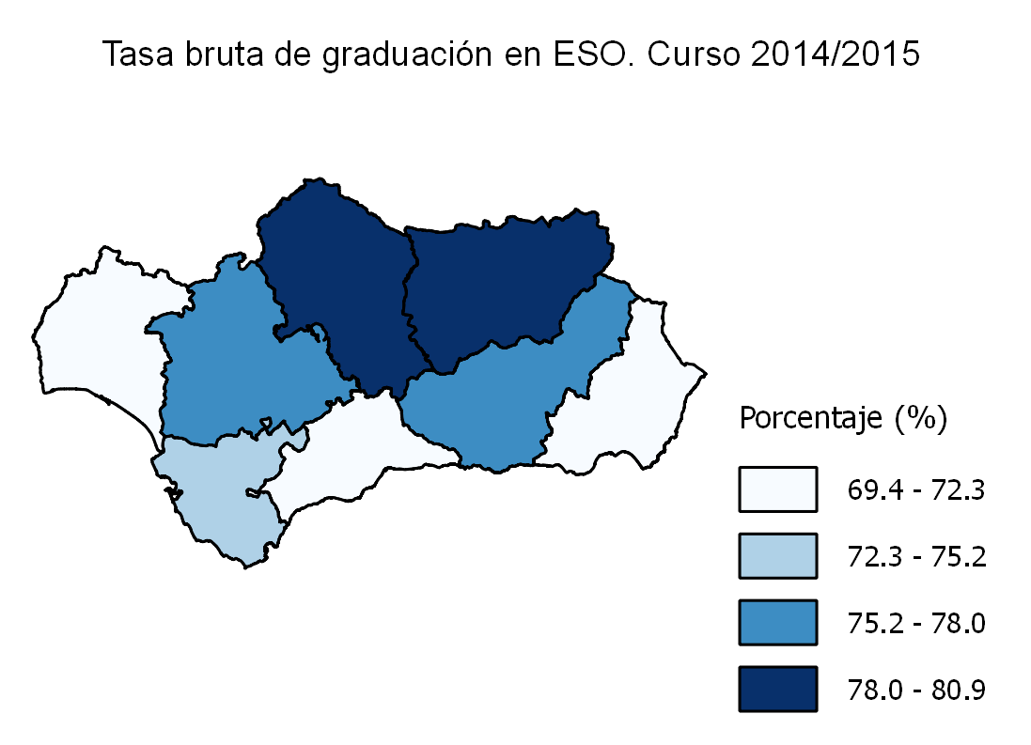

Rn72
...
Alumnos | 22.0 | 16.1 | 23.3 | 22.5 | 24.4 | 23.6 | 24.1 | 16.2 | 25.3 | 25.5
Alumnas | 22.7 | 15.6 | 25.6 | 26.8 | 23.4 | 25.7 | 21.2 | 16.8 | 26.0 | 23.8

Total | 22.4 | 15.9 | 24.4 | 24.6 | 23.9 | 24.6 | 22.6 | 16.5 | 25.6 | 24.7

FUENTES:
- Estadística de resultados académicos del alumnado en el sistema educativo andaluz. Curso 2014/2015 (CE).
- Estadística de las enseñanzas no universitarias. Curso 2014/2015 (MECD).
- Cifras de población de 17 años a 1/1/2015 (INE).

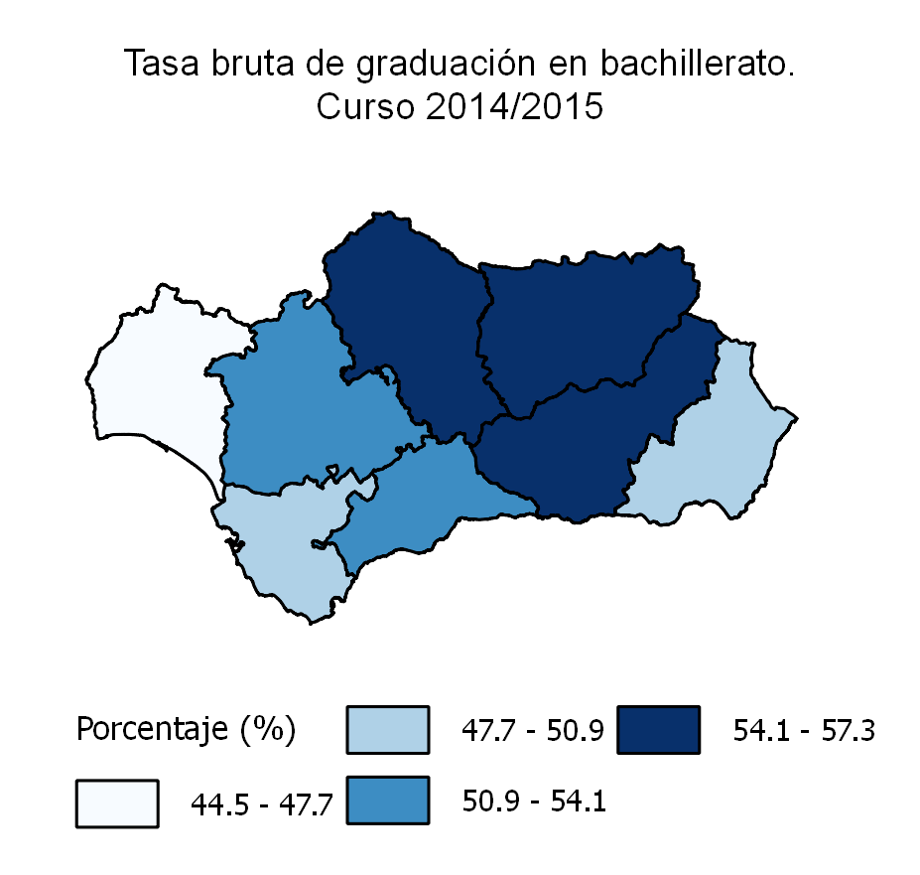
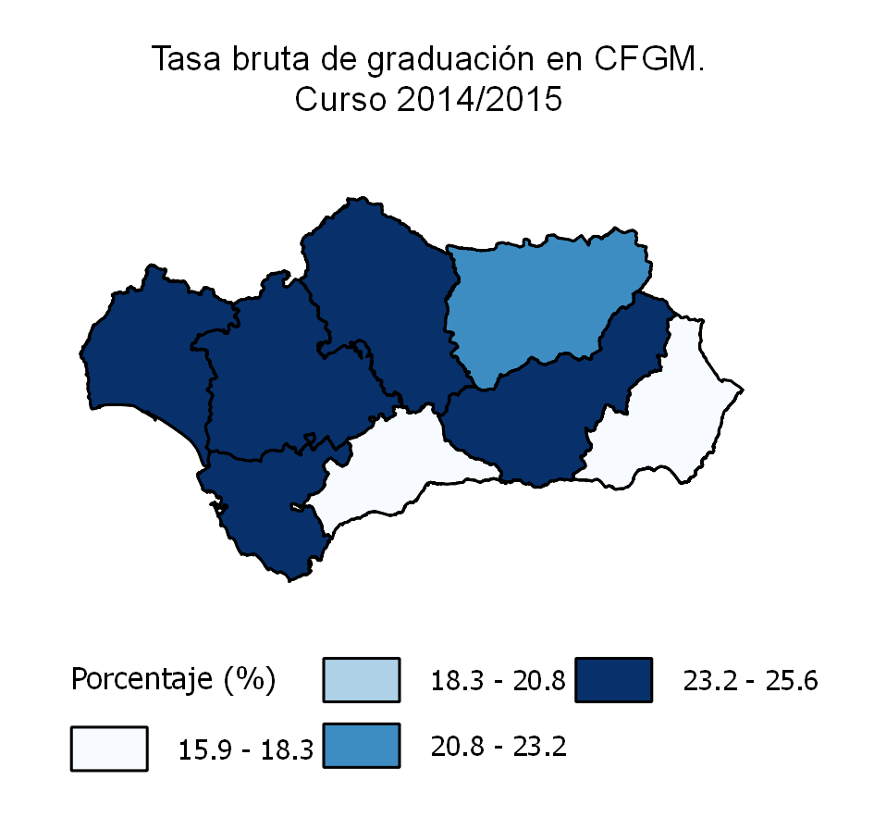

ESPECIFICACIONES TÉCNICAS:
En este indicador se estudian las tasas de graduación correspondientes a la educación secundaria segunda etapa, en la que se tienen en cuenta dos tipos de enseñanzas: bachillerato y formación profesional de grado medio, que otorgan los títulos de bachiller y técnico. La tasa de graduación en bachillerato incluye régimen diurno, nocturno/adultos y distancia. Por su parte, la tasa de graduación en ciclos formativos de grado medio incluye los ciclos formativos de grado medio de FP y de artes plásticas y diseño y, las enseñanzas deportivas de grado medio.

Rn73
...
Alumnos | 7.5 | 5.9 | 3.8 | 5.7 | 19.8 | 5.0 | 5.1 | 4.4 | 9.3 | 9.1
Alumnas | 11.5 | 9.3 | 6.1 | 9.8 | 27.1 | 8.6 | 8.8 | 6.2 | 14.9 | 12.7

Total | 9.4 | 7.6 | 4.9 | 7.7 | 23.3 | 6.8 | 6.8 | 5.3 | 12.0 | 10.8

FUENTES:
- Estadística de las enseñanzas universitarias. Curso 2014/2015 (MECD).
- Cifras de población de 23 años a 1/1/2015 (INE).
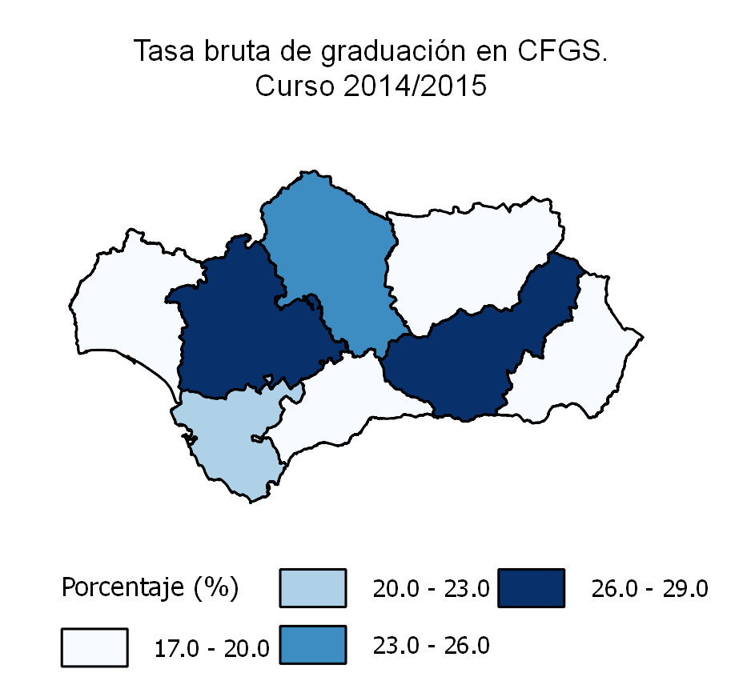
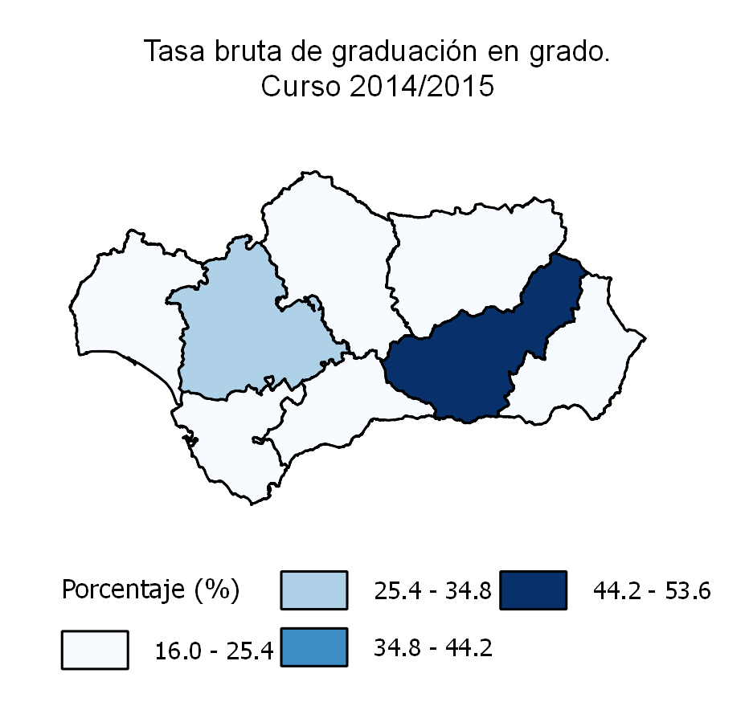

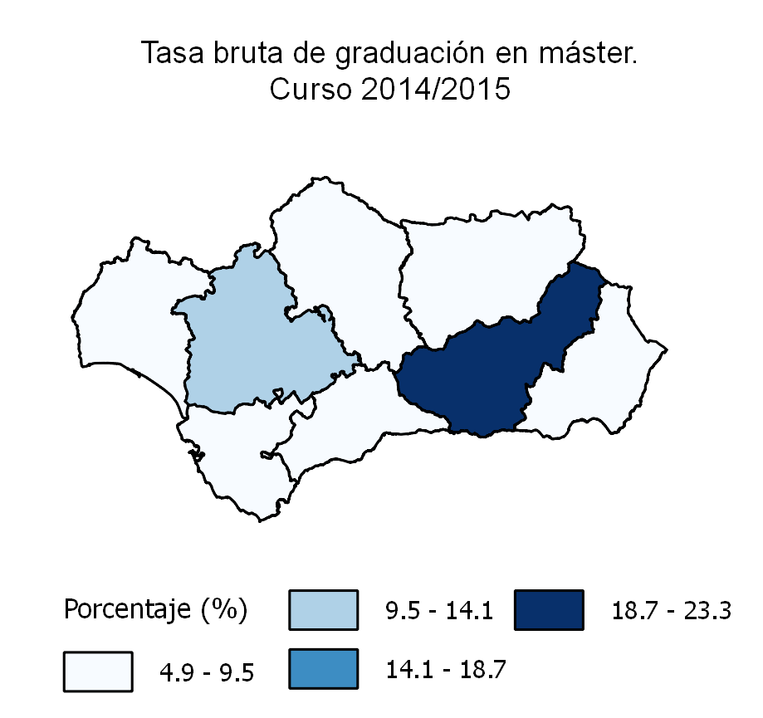

ESPECIFICACIONES TÉCNICAS:
En este indicador se analizan las tasas de graduación en estudios superiores, abarcando tanto las enseñanzas no universitarias (ciclos formativos de grado superior) que dan acceso al título de técnico superior, como las enseñanzas universitarias públicas de primer ciclo que facilitan las titulaciones de diplomado, arquitecto o ingeniero técnico, los estudios de primer y segundo ciclo, que permiten la titulación de licenciado, ingeniero o arquitecto y, los másteres oficiales. La tasa de graduación en ciclos formativos de grado superior incluye los ciclos formativos de grado superior de FP y de artes plásticas y diseño y, las enseñanzas deportivas de grado superior.

Rn91
...
Educación primaria e inferior | 59 | 71 | 57 | 58 | 64 | 55 | 56 | 58 | 55
Educación secundaria obligatoria | 79 | 81 | 79 | 79 | 82 | 74 | 78 | 79 | 78
Educación secundaria post-obligatoria | 82 | 86 | 81 | 81 | 83 | 83 | 81 | 80 | 82
Educación superior | 88 | 83 | 86 | 87 | 87 | 89 | 89 | 89 | 89

FUENTES:
- Encuesta de población activa. Resultados para Andalucía. Año 2014 (IECA).
- Estadísticas de formación, mercado laboral y abandono educativo-formativo (MECD).

Tasa de actividad según nivel educativo. Año 2014
 | Educación primaria e inferior | Educación secundaria obligatoria | Educación secundaria post-obligatoria | Educación superior
Andalucía | 59 | 79 | 82 | 88
España | 58 | 78 | 84 | 90

ESPECIFICACIONES TÉCNICAS:
El nivel de estudios alcanzados por la población de una región forma parte de los resultados inmediatos del sistema educativo, pero a su vez tiene incidencia en la vida laboral de las personas, lo que puede considerarse resultado o impacto a largo plazo del sistema. Con este indicador se trata de reflejar la relación entre la tasa de actividad y el nivel académico adquirido.

Rn92
...
Educación primaria e inferior | 50 | 57 | 60 | 50 | 50 | 39 | 43 | 44 | 48
Educación secundaria obligatoria | 39 | 35 | 50 | 36 | 40 | 35 | 35 | 38 | 39
Educación secundaria post-obligatoria | 28 | 24 | 32 | 27 | 33 | 24 | 29 | 24 | 29
Educación superior | 20 | 21 | 22 | 19 | 21 | 22 | 19 | 20 | 19

FUENTE:
- Encuesta de población activa. Resultados para Andalucía. Año 2014 (IECA).
- Estadísticas de formación, mercado laboral y abandono educativo-formativo (MECD).

Tasa de desempleo según nivel educativo. Año 2014
 | Educación primaria e inferior | Educación secundaria obligatoria | Educación secundaria post-obligatoria | Educación superior
Andalucía | 50 | 39 | 28 | 20
España | 39 | 29 | 22 | 14

ESPECIFICACIONES TÉCNICAS:
Como complemento a la tasa de actividad por nivel educativo conviene analizar las tasas de desempleo y su relación con los niveles de estudios alcanzados. Por tanto, este indicador presenta de forma comparativa el porcentaje de población activa que se encuentra en situación de desempleo según el nivel de estudios terminados.

